Planilha1
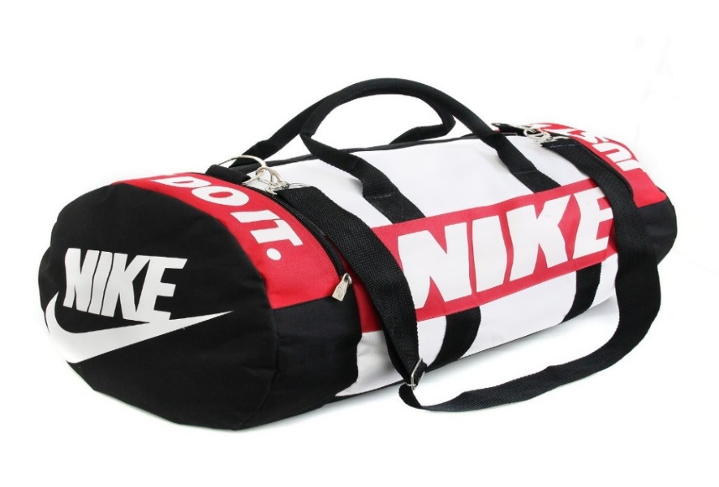
fabrica de mochilas esportivas
 | Opções de fabricação | Custos fixos por pedido | Custos variaveis por Unidade
 | Fabricar | R$ 850.00 | R$ 0.75
 | Fornecedor 1 | R$ 667.00 | R$ 1.15
 | Fornecedor 2 | R$ 588.00 | R$ 1.00
 | Fornecedor 3 | R$ 710.00 | R$ 1.30

 | Quantidades de Bolsas | Fabricar | Fornecedor 1 | Fornecedor 2 | Fornecedor 3
 | 0 | R$ 850.00 | R$ 667.00 | R$ 588.00 | R$ 710.00
 | 200 | R$ 1,000.00 | R$ 897.00 | R$ 788.00 | R$ 970.00
 | 400 | R$ 1,150.00 | R$ 1,127.00 | R$ 988.00 | R$ 1,230.00
 | 600 | R$ 1,300.00 | R$ 1,357.00 | R$ 1,188.00 | R$ 1,490.00
 | 800 | R$ 1,450.00 | R$ 1,587.00 | R$ 1,388.00 | R$ 1,750.00
 | 1000 | R$ 1,600.00 | R$ 1,817.00 | R$ 1,588.00 | R$ 2,010.00
Custo de Produção de Fabricar, F1, F2 e F3
 | 1200 | R$ 1,750.00 | R$ 2,047.00 | R$ 1,788.00 | R$ 2,270.00
 | 1400 | R$ 1,900.00 | R$ 2,277.00 | R$ 1,988.00 | R$ 2,530.00
 | 1600 | R$ 2,050.00 | R$ 2,507.00 | R$ 2,188.00 | R$ 2,790.00
 | 1800 | R$ 2,200.00 | R$ 2,737.00 | R$ 2,388.00 | R$ 3,050.00
 | 2000 | R$ 2,350.00 | R$ 2,967.00 | R$ 2,588.00 | R$ 3,310.00

